Comentarios
 | Información general:
 | En este documento se incluye un resumen de la evaluación de la calidad del aire en España 2022 siguiendo las directrices establecidas en la legislación (Directivas 2008/50/CE y 2004/107/CE, Decisión 2011/850/UE, Real Decreto 102/2011). La información completa comunicada a Europa se puede encontrar en: http://cdr.eionet.europa.eu/es/eu/aqd. Todos los cálculos de estadísticos utilizan como hora de referencia UTC (a excepción del AOT40 cuya hora de referencia es CET). Las unidades utilizadas para expresar los niveles de los diferentes contaminantes son las establecidas en la legislación de calidad del aire.

Versiones | Fecha | Comentario
1 | 2023-10-02
2 | 2023-11-02 | Corrección de la situación respecto al valor objetivo (VO) de ozono en la pestaña "2022"

 | Pestañas:
 | B_Zonas (Bloque B Decisión 850/2011/UE)
 | En ella se indican las zonas en las que se divide el territorio nacional para evaluar la calidad del aire para los diferentes contaminantes y objetivos de protección (Tabla 1). El área se expresa en km2 y la población en número de habitantes. El ámbito geográfico de las zonas de calidad del aire se puede encontrar en: http://sig.magrama.es/calidad-aire

 | C_F_Reg_eval ( Bloques C sistema de evaluación y F estadísticos)
 | Se indica como se ha evaluado cada zona para cada contaminante y valor legislado (Tabla 2). Para cada caso se dice el tipo de evaluación empleado (mediciones fijas, indicativas, aleatorias, campañas, modelos/estimación objetiva) así como todas las estaciones/modelos que evalúan la zona (incluyendo el tipo de estación Tabla 3). Se muestra el valor del estadístico de cumplimiento de legislación (media anual, número de superaciones…) y la situación de dicho estadístico respecto al valor legislado (mayor o menor que valor límite u objetivo, etc..).
 | 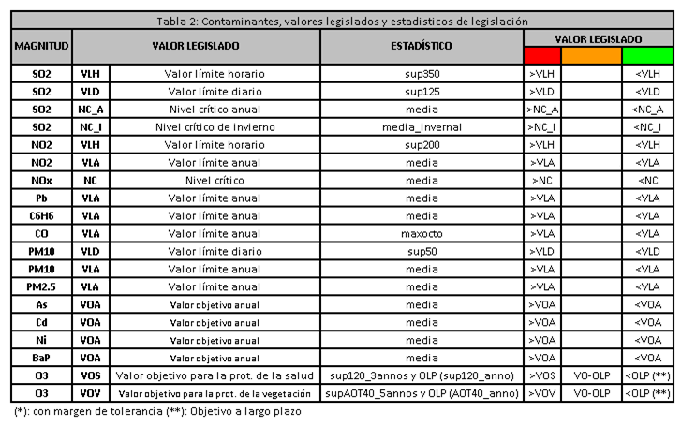
 | La situación respecto a umbrales de evaluación (2017-2021) respecto a la cual se basan los métodos de evaluación del año 2022 se puede encontrar en:
 | https://www.miteco.gob.es/es/calidad-y-evaluacion-ambiental/temas/atmosfera-y-calidad-del-aire/calidad-del-aire/evaluacion-datos/datos/Historico_calidad_aire.aspx

 | Descuento de fuentes naturales
 | España a través del Consejo Superior de Investigaciones Científicas (CSIC), ha creado una metodología para descontar la contribución natural debida a polvo del Sáhara, dicha metodología ha sido aprobada por la Comisión y es pública a través del siguiente documento.
 | https://www.miteco.gob.es/images/es/metodologiaparaepisodiosnaturales-revabril2013_tcm30-186522.pdf
 | En la pestaña se pueden ver los estadísticos de PM10 y PM2,5, antes y después del descuento de fuentes naturales de las estaciones que han participado en la evaluación de la calidad del aire en el año 2022.

 | G_Cumplimiento (Bloque G cumplimiento objetivos medioambientales)
 | Se indica la situación de cada zona respecto a los valores legislados. Hay que tener en cuenta que la situación de la peor estación o los niveles más altos de un modelo son los que determinan la clasificación de la zona respecto a los valores legislados. Es decir, basta que una sola estación supere el valor legal, para que se considere que toda la zona a la que pertenece también lo incumpla, aunque existan otras estaciones en ella que sí se ajusten a los requisitos legalmente establecidos.

 | 2022 y 2022_resumen
 | Resumen de cumplimiento de legislación de las zonas en la evaluación 2022

 | G_IME (Bloque G cumplimiento objetivos medioambientales)
 | Calculos del indice medio de exposición de PM2,5

 | F_Otros (Bloque F estadísticos)
 | Estadísticos de aquellos contaminantes que tienen obligación de medición pero no valores legislados (Compuestos orgánicos volátiles "COVs", Hidrocarburos aromáticos policíclicos, excepto Benzo(a)Pireno y Mercurio "HAPS_HG", Depósitos y Especiación de PM2,5).

 | Más información
 | Web de Calidad del Aire. Ministerio para la Transición Ecológica y el Reto Demográfico (MITERD)
 | https://www.miteco.gob.es/es/calidad-y-evaluacion-ambiental/temas/atmosfera-y-calidad-del-aire/calidad-del-aire/

